2021_10_data
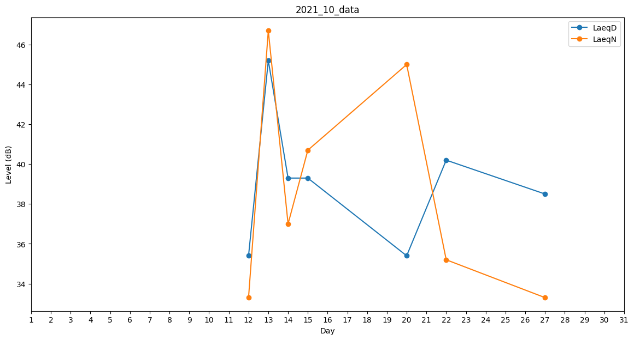
Day | LaeqD | LaeqN
1 | 36.5 | 0
2 | 41 | 0
3 | 0 | 0
4 | 0 | 0
5 | 0 | 0
6 | 0 | 0
7 | 0 | 0
8 | 0 | 0
9 | 0 | 0
10 | 0 | 0
11 | 35.4 | 0
12 | 35.4 | 33.3
13 | 45.2 | 46.7
14 | 39.3 | 37
15 | 39.3 | 40.7
16 | 40 | 0
17 | 38.8 | 0
18 | 35.5 | 0
19 | 34.9 | 0
20 | 35.4 | 45
21 | 36.8 | 0
22 | 40.2 | 35.2
23 | 38.3 | 0
24 | 37.4 | 0
25 | 0 | 0
26 | 39.3 | 0
27 | 38.5 | 33.3
28 | 37.1 | 0
29 | 0 | 0
30 | 0 | 0
31 | 0 | 0

